关系图
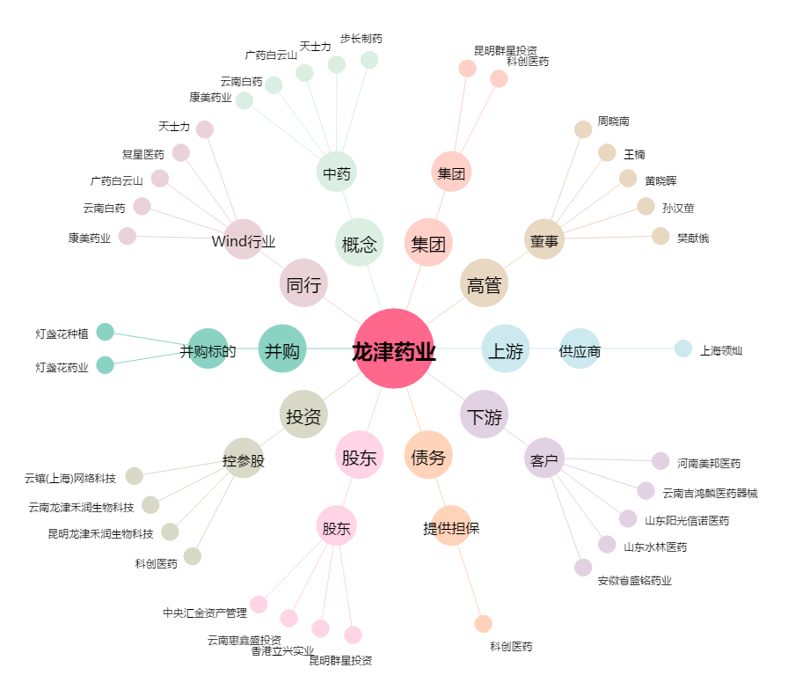
龙津药业[002750.SZ] - 关系概览图

